P8
○一般会計歳入決算に占める市税の割合
 | 市税 | その他 | 一般会計歳入合計
令和２年度 | 133,682,198 | 355,784,283 | 489,466,481 | 27.3%
令和３年度 | 132,094,399 | 316,954,591 | 449,048,990 | 29.4%
令和４年度 | 134,987,795 | 299,897,761 | 434,885,556 | 31.0%
令和５年度 | 135,601,082 | 303,097,003 | 438,698,085 | 30.9%
令和６年度 | 133,999,625 | 329,544,927 | 463,544,552 | 28.9%

P9
○ 一般会計決算額構成図（令和６年度）

歳入
⇒７ページの値を入力することで、自動的に数値が反映されます
歳出
⇒７ページの値を入力することで、自動的に数値が反映されます
（上位９位の費目を自動的に参照するようにしてあります。）
（同一順位の費目があると正常に動作しないため、その場合は
適宜調整願います。）
※７ページの表に新たな年度の列を加えた後、このページの計算式も
参照先をメンテしてください。また、歳出は７ページにあるソート順
算出用の式もメンテしてください。
 | 歳入 | 令和6年度 | 構成率
 | 市税 | 134,000 | 28.9%
 | 国庫支出金 | 90,351 | 19.5%
 | 地方交付税 | 85,461 | 18.4%
 | 市債 | 38,596 | 8.3%
 | 県支出金 | 29,278 | 6.3%
 | 地方消費税交付金 | 21,015 | 4.5%
 | 諸収入 | 16,214 | 3.5%
 | 使用料及び手数料 | 7,451 | 1.6%
 | 地方譲与税 | 3,264 | 0.7%
 | その他 | 37,915 | 8.3%
 | 歳入合計 | 463,545 | 100.0%

 | 歳出 | 令和6年度 | 構成率
 | 民生費 | 160,543 | 35.5%
 | 教育費 | 65,839 | 14.6%
 | 土木費 | 60,041 | 13.3%
 | 公債費 | 49,288 | 10.9%
 | 総務費 | 48,079 | 10.6%
 | 衛生費 | 29,609 | 6.5%
 | 消防費 | 11,188 | 2.5%
 | 農林水産業費 | 8,371 | 1.9%
 | 商工費 | 7,915 | 1.8%
 | その他 | 11,260 | 2.5%
 | 歳出合計 | 452,133 | 100.0%

P12
○ 市税収入額の推移
○ 市税収入額の推移

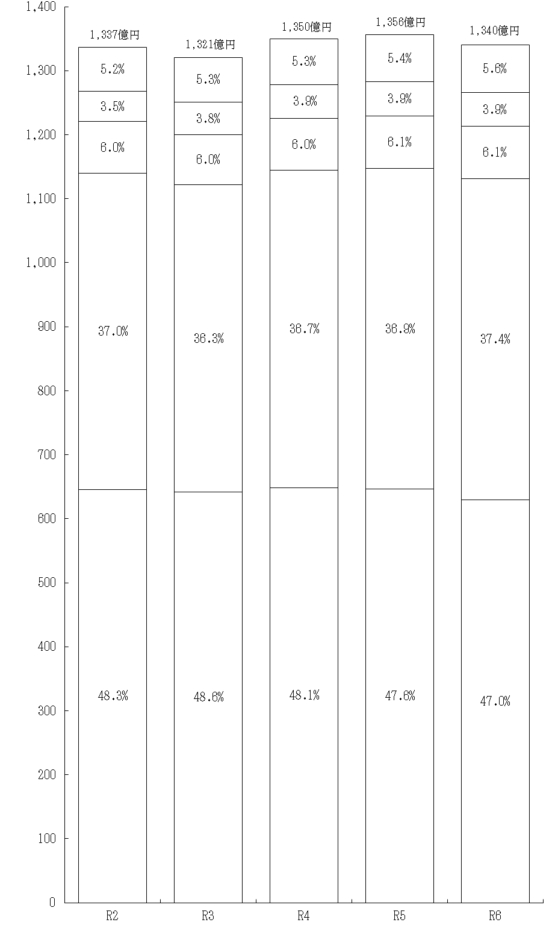
事業所税
軽自動車税
鉱産税
特別土地保有税
入湯税
事業所税
軽自動車税
鉱産税
特別土地保有税
入湯税

市たばこ税
市 民 税
固定資産税
都市計画税
億円
年度
市たばこ税
市 民 税
固定資産税
都市計画税
億円
年度

P13
○ 市税収入率の推移

市税収入率の推移（大表より）

年度 | 市税収入率 | 現年課税分 | 滞納繰越分
令和２年 | 97.3 | 99.0 | 26.7
令和３年 | 97.6 | 99.3 | 30.6
令和４年 | 97.6 | 99.3 | 21.7
令和５年 | 97.5 | 99.2 | 22.0
令和６年 | 97.5 | 99.3 | 23.4

P14
○ 市税決算額構成図
